Confirmación de
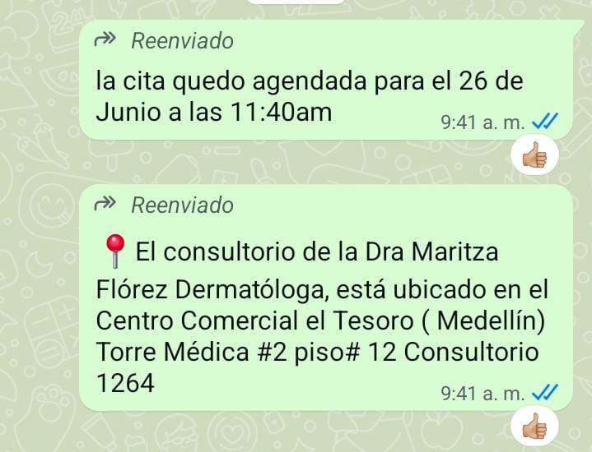
# noches
Tipo de habitación |  | PREPARACIÓN | CITA CONFIRMADA CON DERMATOLOGÍA
Huésped
Nombre
Nombre
Apellido
Pasaporte
Fecha de nacimiento
Cliente a facturar | Medical Trip Colombia SAS
Correo | reservasmedical@gmail.com
Teléfono | 315 772 1914

 | SOLICITUD DE RESERVA de TRANSPORTE
Fecha
Hora
RECOGIDA | Aeropuerto José María Córdoba
Vuelo
Ruta
DESTINO
Pasajero nombres
Pasajero apellidos
Pasaporte
No pasajeros |  | PREPARACIÓN | CITA CONFIRMADA CON PROSTODONCISTA

Equipaje | 2 maletas de 23 kilos + 2 maletas de 10 kilos
Tipo de vehículo | Carro
Cliente | Medical Trip Colombia SAS
Correo | reservasmedical@gmail.com
Teléfono | 599 9 669 8220 - 315 772 1914
Forma de pago | PAGO ANTICIPADO Transferencia Medical Trip Colombia


 |  |  | ORDENES ENVIADAS (Radiografía panoramica- Tomografía boca abier/cerra)
 |  | PREPARACIÓN


 |  | PREPARACIÓN

Vuelo
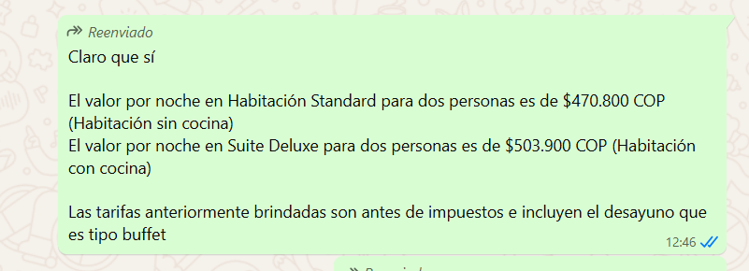
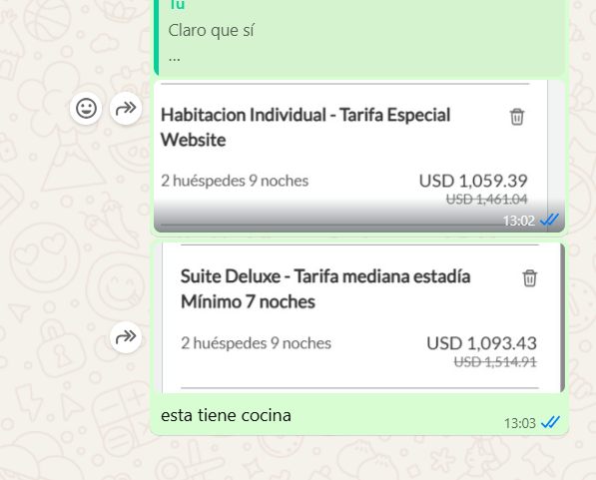
19 - 28 octubre

